Eigenfrequenz
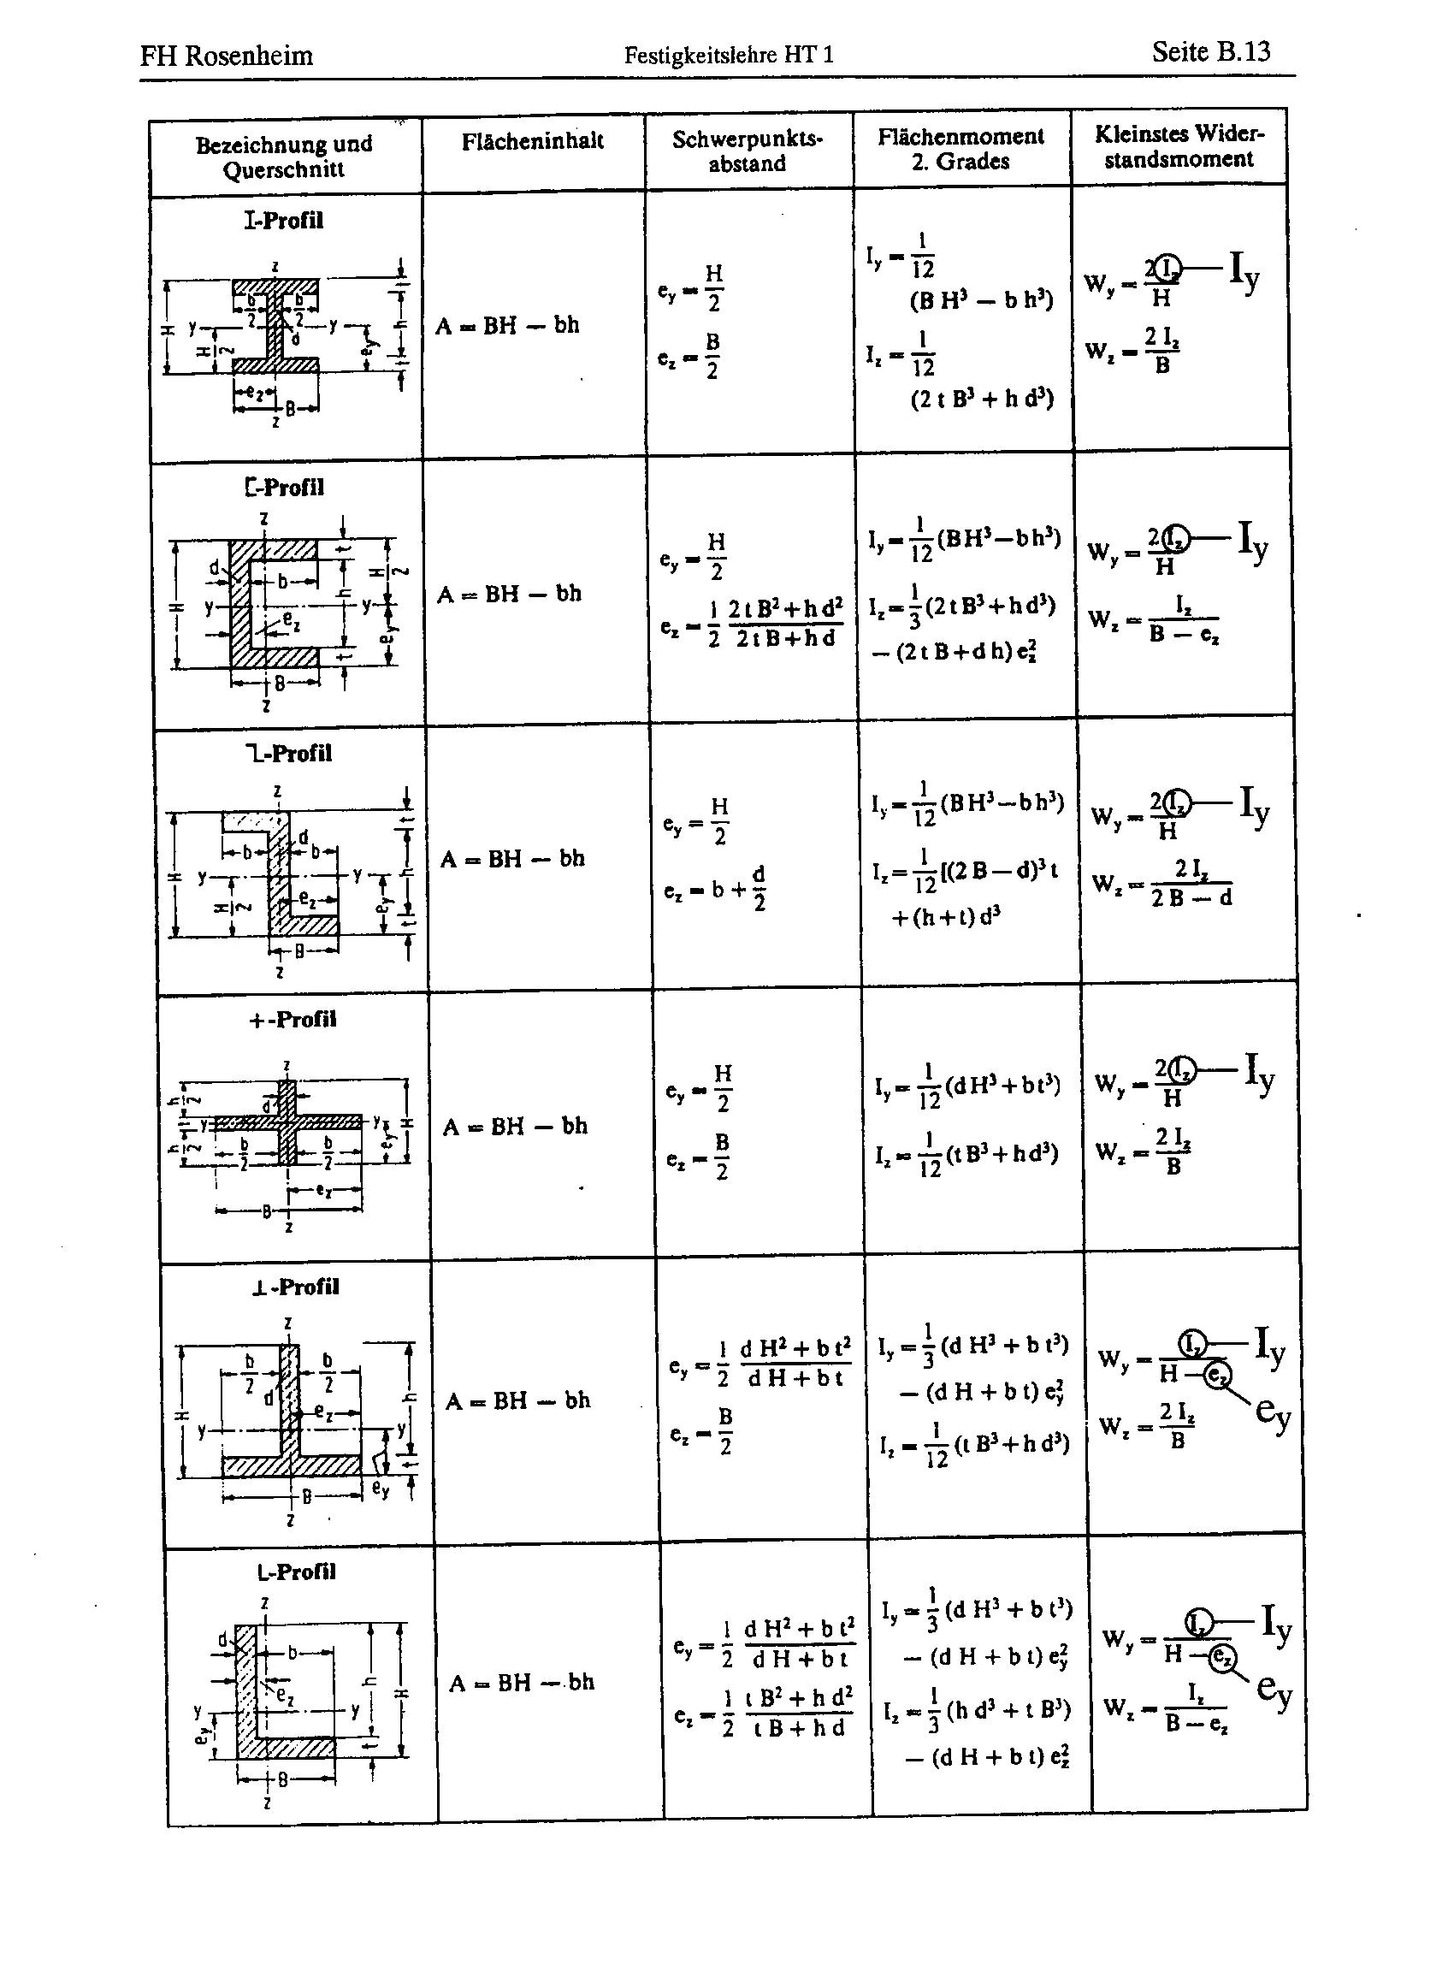
Bestimmung der E-Module aus erste Biegeeigenfrequenzen der Betriebsschwinganalyse als Balken gerechnet

VARIABLENEINGABE
1. Mode in Faserrichtung Decklage | fx,0 in Hz |  | keine Betriebschwinganalyse
1. Mode senkr. zur Faserrichtung d. Decklage | fy,0 in Hz |  | keine Betriebschwinganalyse
Gewichtskraft G | G in N | 950 | aus Gewichtsmessung
Dicke des Elementes | z in mm | 81
Länge (x-Richtung) des Elementes | x in mm | 2500
Breite (y-Richtung) des Elementes | y in mm | 1100
Falzbreite | fb,y in mm | 87.5
Falzhöhe | fh,z in mm | 27.0

Randbedingung | α0 | 4.73 | siehe Scan unten!

KONSTANTEN
Ortsfaktor | g in mm/s² | 9810

ZWISCHENERGEBNISSE
Fläche | Ax in mm² | 86,738
 | Ay in mm² | 202,500

L- oder T-Profil oder Rechteck
Dicke Element im Falzbereich | tz in mm | 54 | siehe Scan rechts!
Breite des Elementes im Falzbereich | dy in mm | 1,013 | siehe Scan rechts!
Schwerpunktabstand | ey in mm | 39.8 | siehe Scan rechts!
Flächenträgheitsmoment | Iy in mm4 | 46,802,731 | siehe Scan rechts!

Rechteck
Flächenträgheitsmoment | IzR in mm4 | 110,716,875

Volumen effektiv | V in mm³ | 216,843,750
Rhodichte effektiv | ρ in kg/mm³ | 4.47E-10

Korrektur des Flächenträgheitsmomentes aufgrund des Falzes im Element (Berechnung als L-Profil nach Formelsammlung Festigkeitslehre HT1, Prof. Eierle)

ERGEBNISSE
Berechnung des E-Moduls aus der ersten Biegeeigenfrequenz nach Formel aus Formelsammlung V1.7 für Balken

E-Modul in Faserrichtung Decklage | Ex in N/mm² | 0
E-Modul senkr. zur Faserrichtung Decklage | Ey in N/mm² | 0

Rhodichte effektiv | ρ in kg/m³ | 447

